2022BRM604_Ver1_0
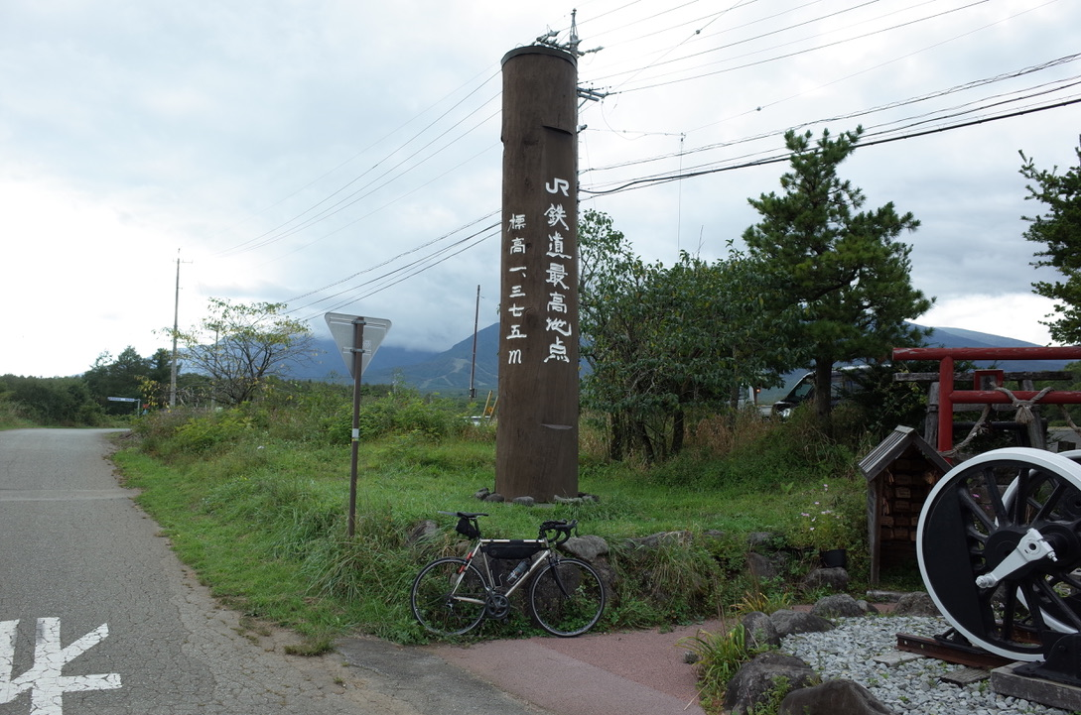
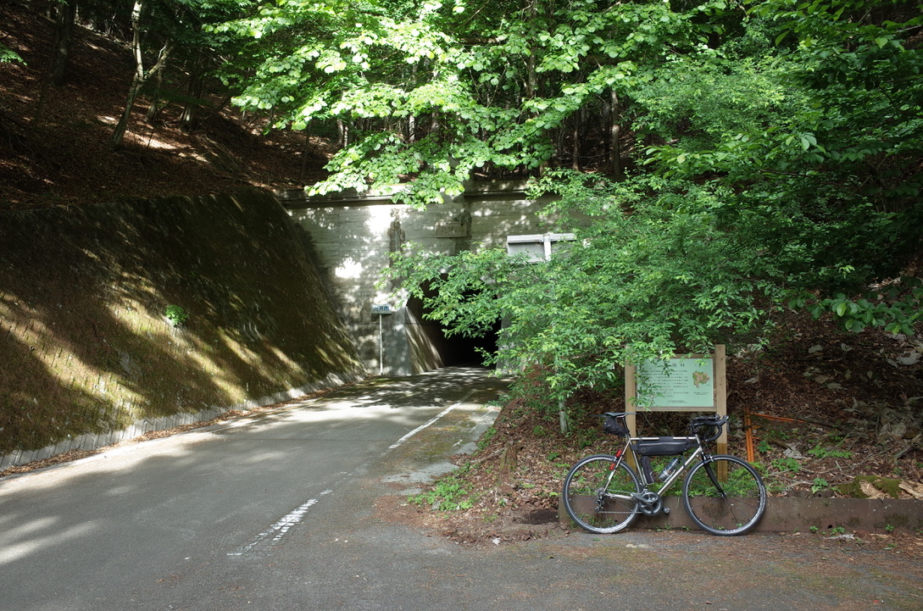
2022年 BRM604 たまがわ600km 野辺山 |  |  |  |  |  | Ver.1.0 2022.1.14
https://ridewithgps.com/routes/38273021?privacy_code=Yi9TL533jyJVLz7t |  |  |  |  |  |  | sd: 2022/06/04

S＝信号、「 」=信号名、十=十字路、T=T字路、Y=Y字路、├=├字路、┤=┤字路、ルートは次の通過点までの道路番号、区間は前の通過点からの距離
 | 通過点 | 進路 | ルート | 区間 | 合計 | 情報・その他 [ ]行先道標 | 600km BRM
1 | スタート 二子玉川（兵庫島公園） |  | 公園内通路 | 0.0 | 0.0 | 06:00 - 06:30 | NO. 距離 オープン日付 時間 クローズ日付 時間
2 | 十 | 左折 | 区道 | 0.9 | 0.9 | 多摩川沿いの一般道、土手を越えてすぐ左折 | ======== ====== =================== ====================
3 | ┳ 「和泉多摩川地区センター北」 | 左折 | 市道 | 4.2 | 5.1
4 | ┳ 止まれ | 左折 | 市道 | 0.2 | 5.3 | 和泉多摩川通り
5 | ╋ 「狛江高校」 | 直進 | 市道 | 0.2 | 5.5 | 世田谷通りを超える、道なり直進 | スタート 0km 06/04 06:00
6 | ╋ 「田中橋」 | 左折 | T114 | 0.7 | 6.2
7 | 変則╋ 「調布南高校前」 | 左折 | 市道 | 3.3 | 9.5 | 左折専用レーン | 1 45km 06/04 07:19 06/04 09:15
8 | ┣ S 多摩川児童公園 | 直進 | 市道 | 0.5 | 10.0 | 右側トイレあり
9 | ╋ 「多摩川原橋」 | 直進 | 市道 | 0.8 | 10.8 | 鶴川街道を越える | 2 119km 06/04 09:30 06/04 13:56
10 | ┳ S | 左折 | T9 | 1.9 | 12.7 | 道なりに左へ
11 | ╋ 「水防・防災ステーション角」 | 左折 | 市道 | 0.6 | 13.3 |  | 3 250km 06/04 13:27 06/04 22:40
12 | ╋ 「是政橋北」 | 直進 | 市道 | 2.0 | 15.3 | 府中街道を越える。この先のJR南武線ガード下を直進
13 | ┳ 「郷土の森入口」 | 左折 | 市道 | 1.2 | 16.5 |  | 4 320km 06/04 15:38 06/05 03:20
14 | ╋ 「関戸橋北」 | 直進 | 市道 | 2.0 | 18.5 | T18を超える
15 | ┏ 国立折り返し（多摩サイ）前 | 直進 | 市道 | 4.1 | 22.6 | この先［たまリバー50キロ］案内に沿って | 5 380km 06/04 17:30 06/05 07:20
16 | ╋ | 左折 | 市道 | 0.2 | 22.8 | 一通（自転車を除く）へ逆侵入、前方注意
17 | ┣ | 右折 | 市道 | 0.3 | 23.1 |  | 6 430km 06/04 19:08 06/05 10:40
18 | ╋ 「みのわ通り入口」 | 左折 | T256 | 0.3 | 23.4 | T256を左折 日野橋まで注意！
19 | ╋ 「日野橋」 | 直進 | T256 | 0.7 | 24.1 | 変則5差路、左折レーンあり注意 | 7 503km 06/04 21:34 06/05 15:32
20 | ╋ 「宮沢」 | 直進 | T29 | 4.6 | 28.7 | 宮沢〜堂方上、長いアンダーパス走行注意
21 | ╋ 「堂方上」 | 直進 | R16 | 1.7 | 30.4 | 東京環状R16・新奥多摩街道T29共用区間 | 8 549km 06/04 23:06 06/05 18:36
22 | ╋ 「小荷田」 | 直進 | T29 | 1.4 | 31.8 | 新奥多摩街道
23 | Ｙ 「鍋ヶ谷戸」 | 左折 | T29 | 1.6 | 33.4 |  | ゴール 602km 06/05 00:48 06/05 22:00
24 | ┳ S | 右折 | T29 | 1.3 | 34.7
25 | ┫ S | 左折 | T29 | 0.1 | 34.8
26 | ╋ 「小作坂下」 | 右折 | T249・市道・T181 | 4.8 | 39.6
27 | ┣ S | 直進 | T181 | 2.3 | 41.9
28 | ┳ 「藤橋久保」 | 右折 | T63 | 1.4 | 43.3
29 | ╋ 「今井馬場崎」 | 左折 | T44 | 0.3 | 43.6 | 岩蔵街道
30 | コントロール1 ファミリーマート海田岩蔵街道店 | 左側 | T44 | 1.0 | 44.6 | 07:19 - 09:15 レシート取得
31 | Ｙ | 右折 | T44 | 2.0 | 46.6 | 右折時一旦停止、対向車に注意
32 | ┳ 「岩蔵温泉」 | 右折 | T28 | 0.6 | 47.2 | 小曽木街道
33 | ┣ 「下畑」 | 右折 | K28 | 1.5 | 48.7 | この先下ってから新しい道、「図書館西」まで道なり直進
34 | ╋ 「図書館西」 | 左折 | 市道 | 3.4 | 52.1 | 標識[秩父]
35 | ┳ 「中山（西）」 | 左折 | R299 | 0.6 | 52.7 | そのままバイパスを直進（古い地図に無い道）
36 | ╋ 「台」 | 右折 | 市道 | 2.2 | 54.9
37 | ┳ 「鹿台橋」 | 右折 | K15 | 0.4 | 55.3
38 | ┫ 「高麗本郷」 | 左折 | 市道 | 0.2 | 55.5 | 高麗神社通過
39 | ╋ 「北平沢運動場」 | 左折 | K30 | 3.7 | 59.2 | 新しいバイパスに入る
40 | ╋ 「五明」 | 左折 | K30 | 14.5 | 73.7
41 | ╋ 「青山陸橋（西）」 | 右折 | K11 | 4.1 | 77.8
42 | ╋ 「総合グラウンド入口」 | 左折 | K184 | 3.3 | 81.1
43 | ╋ 「能増」 | 左折 | K296 | 2.0 | 83.1
44 | ╋ 「今市地蔵前」 | 左折 | K296 | 1.6 | 84.7
45 | ╋ 「北柏田」 | 右折 | K296 | 2.4 | 87.1
46 | ╋ 「荒川」 | 左折 | R140 | 2.3 | 89.4
47 | ┣ S | 右折 | K175 | 1.4 | 90.8 | 花園郵便局角 変則五差路
48 | ┳ S | 左折 | K175 | 0.3 | 91.1 | 小前田駅前
49 | ╋ 「天神橋」 | 右折 | R254 | 5.4 | 96.5 | 右奥セブンイレブン
50 | ╋ 「小林」 | 直進 | K23 | 12.7 | 109.2 | 左折レーン注意
51 | ┳ 「一丁目」 | 右折 | K23 | 1.1 | 110.3
52 | ╋ 「四丁目」 | 左折 | K23 | 0.4 | 110.7
53 | ┣ 「古桜町」 | 右折 | K30・K174 | 0.4 | 111.1
54 | ╋ 「上落合」 | 右折 | K173・K30・K71 | 3.6 | 114.7
55 | コントロール2 セブンイレブン高崎城山団地入口店 | 左側 | K71 | 3.8 | 118.5 | 09:30 - 13:56 レシート取得
56 | ╋ 「寺尾町北」 | 右折 | K71 | 1.8 | 120.3 | この先の城南大橋は歩道通行を推奨
57 | ╋ 「新後閑町」 | 左折 | K25・K134 | 1.6 | 121.9 | 左折後の上信電鉄の踏切は段差に注意
58 | ╋ 「あら町」 | 左折 | K29・K25 | 1.2 | 123.1
59 | ╋ 「上宿」 | 直進 | K25 | 10.7 | 133.8 | 高崎渋川線バイパスを渡る
60 | ╋ 「行幸田橋北」 | 右折 | K25 | 7.3 | 141.1
61 | ┣ 「阿久津」 | 直進 | R291 | 3.0 | 144.1
62 | ┳ 「長坂」 | 左折 | R17 | 4.4 | 148.5 | 国道17号に合流。この後は湯沢まで国道17号
63 | ▲三国トンネル入口（標高1115m） | 直進 | R17 | 45.4 | 193.9 | 三国峠からの下りのトンネル内で路面が悪いところがあるので注意
64 | ┫ 「国道353号入口」 | 左折 | R353 | 33.5 | 227.4
65 | ▲十二峠（標高539m） | 直進 | R353 | 5.0 | 232.4
66 | ╋ 「山崎」 | 左折 | R117 | 12.7 | 245.1
67 | コントロール3（通過チェック） セブンイレブン津南町正面店 | 左側 | R117 | 4.6 | 249.7 | 制限時間不問（参考 13:27 - 22:40） レシート取得 400m先のファミリーマート津南町下船渡店のレシートでも可
68 | ╋ 「伍位野」 | 左折 | R117 | 42.1 | 291.8
69 | ╋ 「古牧橋北」 | 右折 | 市道 | 2.1 | 293.9
70 | Ｙ | 右折 | 市道 | 3.0 | 296.9 | 道なりに右へ進み、JRの高架をくぐる
71 | ┳ 「豊田支所前」 | 左折 | R117 | 2.1 | 299.0
72 | ╋ 「浅野」 | 直進 | K399 | 6.8 | 305.8
73 | ╋ 「東町」 | 右折 | K399 | 2.5 | 308.3
74 | Ｙ | 左折 | K399 | 0.1 | 308.4 | 踏切を渡ってすぐを左方向へ
75 | ╋ 「吉」 | 左折 | K60 | 3.0 | 311.4
76 | ╋ 「稲田一丁目」 | 右折 | 市道 | 4.4 | 315.8
77 | ╋ 「湯谷小学校西」 | 左折 | K37 | 1.7 | 317.5
78 | コントロール4 セブンイレブン長野大通り店 | 左側 | K37 | 2.3 | 319.8 | 15:38 - 03:20 レシート取得
79 | ╋ 「中御所北」 | 左折 | R19・R117 | 2.1 | 321.9
80 | Ｙ 「青木島」 | 左折 | R117・K35 | 2.9 | 324.8
81 | ╋ 「古戦場入口」 | 右折 | R18 | 2.7 | 327.5 | 小諸まで国道18号
82 | ┳ 「国分一丁目」 | 左折 | R18 | 32.4 | 359.9 | 道なりに左へ
83 | ╋ 「小諸IC南」 | 右折 | K142 | 14.1 | 374.0
84 | ┳ 「小原」 | 右折 | K78 | 4.0 | 378.0
85 | コントロール5 ローソン小諸森山西店 | 左側 | K78 | 2.1 | 380.1 | 17:30 - 07:20 レシート取得
86 | ┳ | 左折 | K103 | 4.1 | 384.2
87 | ╋ | 右折 | K103・K78 | 0.8 | 385.0 | [中込・伴野]
88 | ┣ | 右折 | K78 | 1.1 | 386.1 | 橋を渡って最初の交差点。ENEOSのある方へ
89 | ┣ 「沓沢入口」 | 左折 | R254 | 0.8 | 386.9 | [清里・佐久穂]方面へ。真正面には交差点名が見えないので注意
90 | ╋ 「跡部」 | 右折 | R141 | 3.5 | 390.4
91 | ┫ 「野辺山」 | 左折 | 村道 | 37.0 | 427.4 | 八ヶ岳スケッチラインへ
92 | ┣ | 右折 | 村道 | 0.8 | 428.2 | JR小海線の踏切の手前を右折し、線路沿いの高原列車通りへ
93 | ┫ | 左折 | 村道 | 1.8 | 430.0 | 線路沿いに進む
94 | コントロール6（通過チェック） JR鉄道最高地点（標高1375m） | 右側 | 村道 | 0.1 | 430.1 | 制限時間不問（参考 19:08 - 10:40） JR鉄道最高地点のモニュメントの前でバイクを入れて写真を撮影
95 | ╋ | 左折 | R141 | 0.1 | 430.2 | 韮崎まで長い下り
96 | 五 「相垈」 | 直進 | 市道 | 29.5 | 459.7
97 | 五 「下宿」 | 左折 | K6 | 2.2 | 461.9 | 旧甲州街道へ
98 | ╋ 「塩川橋西詰」 | 左折 | K6 | 1.2 | 463.1
99 | ╋ 「下今井」 | 左折 | K6 | 2.8 | 465.9 | 変則交差点。左方面へ進み、JR中央線の高架をくぐる
100 | ┫ 「下今井上町」 | 直進 | 市道 | 0.4 | 466.3
101 | ╋ | 左折 | 市道 | 0.6 | 466.9
102 | ┳ | 右折 | 市道 | 0.5 | 467.4 | 合流注意
103 | ╋ 「竜王新町」 | 左折 | R52 | 2.1 | 469.5
104 | ╋ 「貢川橋西詰」 | 左折 | R52 | 3.6 | 473.1
105 | ╋ 「相生歩道橋」 | 左折 | R52 | 1.1 | 474.2
106 | ╋ 「甲府警察署前」 | 右折 | R411 | 0.4 | 474.6 | ここから道なりにR411を進む
107 | ┳ 「八田」 | 左折 | R411 | 7.3 | 481.9
108 | ╋ 「石和温泉郷東入口」 | 右折 | K314 | 1.4 | 483.3
109 | ┫ S | 左折 | R411 | 0.2 | 483.5 | 橋を渡ってすぐを左折
110 | ╋ 「日川橋南詰」 | 左折 | R411・K34・K38 | 1.8 | 485.3
111 | ┳ 「柏尾」 | 左折 | R20 | 6.2 | 491.5
112 | ┣ 「大和橋西詰」 | 右折 | K212 | 3.8 | 495.3
113 | コントロール7（通過チェック） 笹子峠（標高1074m） | 右側 | K212 | 7.7 | 503.0 | 制限時間不問（参考 21:34 - 15:32） 笹子隧道の手前右側にある恩賜林の看板前でバイクを入れて写真を撮影。 笹子隧道入口の大月市看板でも可
114 | ┳ | 右折 | R20 | 5.8 | 508.8 | 国道20号に合流
115 | ┳ 「駒橋」 | 左折 | R20 | 15.4 | 524.2
116 | Ｙ 「新町」 | 左折 | R20 | 19.7 | 543.9 | [八王子・相模湖]
117 | コントロール8 セブンイレブン神奈川藤野町店 | 左側 | R20 | 5.5 | 549.4 | 23:06 - 18:36 レシート取得
118 | ╋ 「相模湖駅前」 | 右折 | R412・K517・R413 | 3.2 | 552.6
119 | ┳ 「久保沢」 | 左折 | R413 | 14.3 | 566.9 | 手前の高架には入らない
120 | ╋ 「東原宿」 | 左折 | K506 | 1.4 | 568.3
121 | ╋ 「相原十字路」 | 右折 | K47 | 0.9 | 569.2
122 | ┫ S | 左折 | K158 | 5.5 | 574.7 | 南多摩尾根幹線道路へ
123 | ┫ | 左折 | 側道 | 0.2 | 574.9 | 左折してすぐ側道へ
124 | ┳ | 左折 | K158 | 0.6 | 575.5 | 尾根幹へ合流
125 | ╋ 「多摩川原橋」 | 右折 | 市道 | 16.1 | 591.6
126 | 変則╋ 「調布南高校前」 | 右折 | 市道 | 1.4 | 593.0 | 二段階右折、信号待ち待機場所注意
127 | ╋ 「田中橋」 | 右折 | 市道 | 3.3 | 596.3 | 二段階右折
128 | ╋ 「狛江高校」 | 直進 | 市道 | 0.7 | 597.0 | 世田谷通りを超える
129 | ┳ 「東和泉三丁目」 | 右折 | 市道 | 0.4 | 597.4 | 往路と異なる、右折後すぐ次のS左折（約50m）
130 | ┫ 「和泉多摩川地区センター北」 | 左折 | 市道 | 0.1 | 597.5
131 | ╋ | 右折 | 公園内通路 | 3.7 | 601.2 | 二子玉川緑地へ入る。真っ暗なので走行注意。 スタート地点まで同じ道を戻り、さらに兵庫島公園入口まで進む
132 | ゴール 兵庫島公園（仮） |  |  | 1.0 | 602.2 | 00:48 - 22:00 ゴール地点は検討中

コントロールのコンビニでは、必ず買い物をしてレシートをもらってください。また、通過チェックでもレシートは必要な場合がありますので指示をよく確認してください。
キューシートの区間距離、合計距離はお使いのサイコン、GPSによって誤差が出ます。通過点は、距離、ルート、情報（その他）などから総合的に判断してください。
また事前に予習をして使い慣れた地図でコースを確認しておくことが必要です。

リタイア（DNF）する場合は、必ずブルベカードに記載されている主催者の連絡先まで直接本人が連絡してください。
連絡なしにゴール受付をせずに帰られると、確認が取れるまでスタッフが撤収することができず運営に支障をきたします。
次回以降の参加をお断りします。

各コントロールのオープン・クローズ時刻は、6:00スタートを基準に書いています。
当日、スタート時刻及びウェーブスタートで各自のスタート見なし時間は変わりますのでご注意ください。

コントロール6（JR鉄道最高地点） 撮影例
コントロール7（笹子峠） 撮影例

